1
工程款支付证书 |  |  |  |  |  |  |  |  |  |  |  |  |  |  | 本次
工程名称 |  | 颍泉区2017年农村公路危桥改造工程（第二批）项目 |  |  |  |  |  |  |  |  | ERP编号 | 9018 | 档案编号 | CD2017-131 | CD2017-131 | 126 | 9018 | 颍泉区2017年农村公路危桥改造工程（第二批）项目 | 2017.12.29 | 1234761.80 | 何昌宝 | 90日历天 | 阜阳市颍泉区 | 阜阳办事处丁军召1826987966 | 中标
合同金额 |  | 1,234,761.80 |  | 中标 日期 | 2017.12.29 |  | 已 供 工程资料 | 中标通知书、施工合同、内部承包协议原件均在庐江，交工证书已办下周一带到合肥 |  |  |  | 庐江 | 责任 单位 | 阜阳丁军召1826987966
决算金额 |  |  |  | 竣工 日期 |  |  |  |  |  |  |  | 合肥 | 责任人 | 刘营13515585776 |  | 2017.4.25办理外经证费用504 |  | 37042.854
序号 | 工程款到账 |  |  | 开票情况 |  | 管理费 |  | 代缴税金 | 其他扣款 |  | 预留款 |  | 实际支付
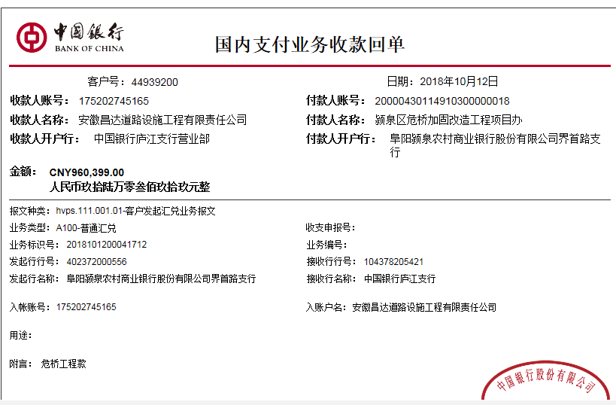
 | 日期 | 账户 | 金额 | 日期 | 金额 | 比例 | 金额 | 金额 | 金额 | 备注 | 金额 | 备注 | 户名 | 金额
1 | 2018-10-12 | 中 | 960,399.00 | 2018-08-04 | 960,399.00 | 按全额的3%扣 | 37,043.00 | 290.00 | 700.00 |  | 9,604.00 | 1%损失准备金 | 10材料 | 912,762.00
 |  |  |  |  |  |  |  |  |  | 2018.3.20提供项目印章一枚200 +2018.7.5办理涉税事项报告表费用500

合计 |  | - | 960,399.00 | - | 960,399.00 | - | 37,043.00 | 290.00 | 700.00 | - | 9,604.00 | - | - | 912,762.00
本次结算 支付明细 |  | 应支付金额 |  | 912,762.00 |  |  |  | 实际支付金额 |  | 小写 | 0.00
 |  | 已支付金额 |  | 912,762.00 |  |  |  |  |  | 大写 | 零元整
申请部门 意见 |  |  |  |  |  |  |  | 项目管理 意见 |  | 何总、朱总已同意支付（附表背面截图）。
财务初审 意见 |  |  |  |  |  |  |  | 财务审核 意见
质安初审 意见 |  |  |  |  |  |  |  | 质安稽查 意见
总经理审批 |  |  |  |  |  |  |  | 董事长审批

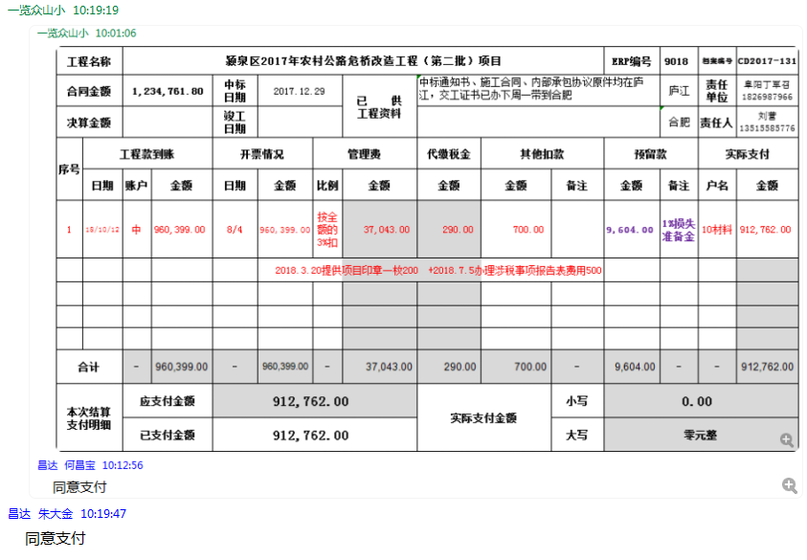

2
工程款支付证书 |  |  |  |  |  |  |  |  |  |  |  |  |  |  | 本次
工程名称 |  | 颍泉区2017年农村公路危桥改造工程（第二批）项目 |  |  |  |  |  |  |  |  | ERP编号 | 9018 | 档案编号 | CD2017-131 | CD2017-131 | 126 | 9018 | 颍泉区2017年农村公路危桥改造工程（第二批）项目 | 2017.12.29 | 1234761.80 | 何昌宝 | 90日历天 | 阜阳市颍泉区 | 阜阳办事处丁军召1826987966 | 中标
合同金额 |  | 1,234,761.80 |  | 中标 日期 | 2017.12.29 |  | 已 供 工程资料 | 中标书、施工合同、交工证书、内部承包协议及工程终结结算承诺书原件，审计报告彩打复印件 |  |  |  | 庐江 | 责任 单位 | 阜阳丁军召1826987966
决算金额 |  | 1,173,912.58 |  | 竣工 日期 |  |  |  | 有项目部章一枚，已收回放在行政部。等合作人刘营来公司办理完此项目部章的销毁手续后再办理。（已电话通知合作人刘营） |  |  |  |  | 责任人 | 刘营13515585776 |  | 2017.4.25办理外经证费用504 |  | 37042.854
序号 | 工程款到账 |  |  | 开票情况 |  | 管理费 |  | 代缴税金 | 其他扣款 |  | 预留款 |  | 实际支付
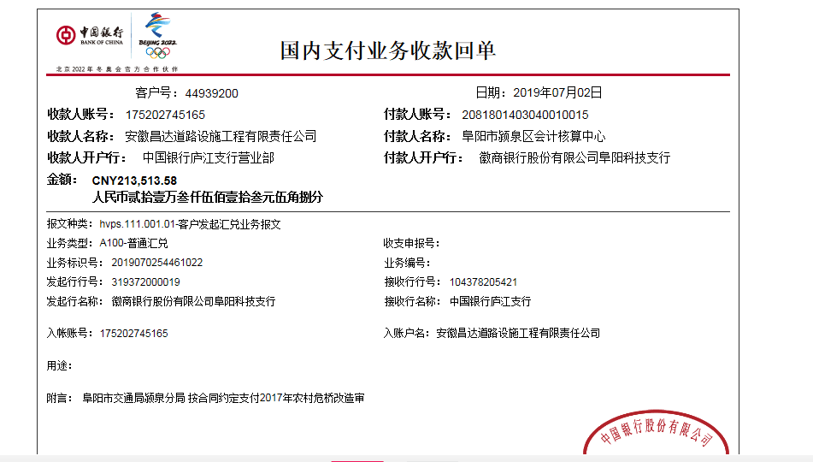
 | 日期 | 账户 | 金额 | 日期 | 金额 | 比例 | 金额 | 金额 | 金额 | 备注 | 金额 | 备注 | 户名 | 金额
1 | 2018-10-12 | 中 | 960,399.00 | 2018-08-04 | 960,399.00 | 按全额的3%扣 | 37,043.00 | 290.00 | 700.00 |  | 9,604.00 | 1%损失准备金 | 10材料 | 912,762.00
 |  |  |  |  |  |  |  |  |  | 2018.3.20提供项目印章一枚200 +2018.7.5办理涉税事项报告表费用500
 | 本次
2 | 2019-07-02 | 中 | 213,513.58 | 2019-06-11 | 213,513.58 | 已扣 | 0.00 | 205.00 | 0.00 |  | 2,136.00 | 1%预留损失准备金 | 7材料 | 211,172.58

合计 |  | - | 1,173,912.58 | - | 1,173,912.58 | - | 37,043.00 | 495.00 | 700.00 | - | 11,740.00 | - | - | 1,123,934.58 | 0.95071987164
本次结算 支付明细 |  | 应支付金额 |  | 211,172.58 |  |  |  | 实际支付金额 |  | 小写 | 0.00
 |  | 已支付金额 |  | 211,172.58 |  |  |  |  |  | 大写 | 零元整
申请部门 意见 |  | 附工程终结结算承诺书复印件。 |  |  |  |  |  | 项目管理 意见 |  | 何总、朱总已同意支付（附表背面截图）。
财务初审 意见 |  |  |  |  |  |  |  | 财务审核 意见
质安初审 意见 |  |  |  |  |  |  |  | 质安稽查 意见
总经理审批 |  |  |  |  |  |  |  | 董事长审批

